MASTER
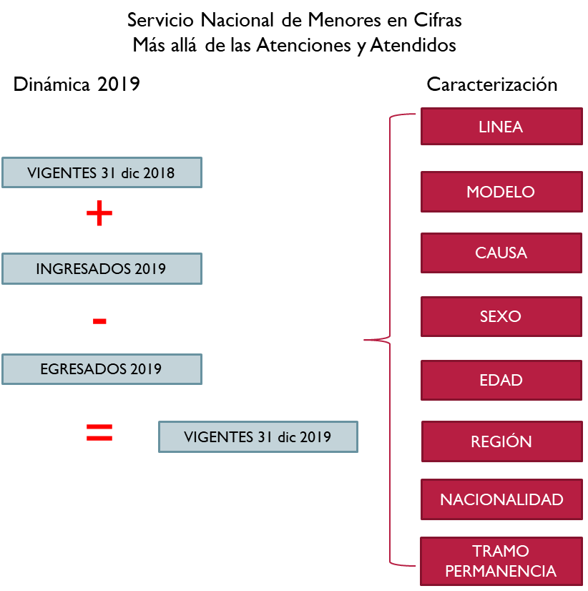

Tablas
Línea_Atención
Modelos
Categoría_Registro
Causas_Ingreso
Categoría_Edad
Regiones
Tramo_Permanencia
Línea_Mod_Sexo_Edad
Línea_Causa_Sexo_Edad
Permanencia_Línea_Sexo_Edad
Línea_Causa_Sexo_Región | sólo Atendidos por Línea y Vigentes
Línea_Modelo_Causa_Vigentes | sólo vigentes misma tabla posterior
Línea_Causa_Modelo_Vigentes | sólo vigentes misma tabla anterior

